(회의자료 입력용)공급전 및 공급량 현황
입력필요

신규개발전
- 개발전 : 자동입력
- 폐전 입력필요 (영업현황 J20) or 영업일보f8 - 순증가 : 영업현황 J21에서 확인
신규개발량 (월, 누계는 별도 입력필요)
 |  |  |  |  | TRUE |  |  | TRUE |  |  |  |  | 당월
구분 |  | 연간계획 | 6월 |  |  | 6월 누계 |  |  | 7월 계획 |  |  |  | 구분 | 주택용 |  | 소계 | 일반용 | 업무용 | 산업용 | 열병합 | 합계
 |  |  | 계획 | 실적 | 달성률 | 계획 | 실적 | 달성률 |  |  |  |  |  | 공동주택 | 단독주택
공급전 (전) | 신규개발전 | 14,614 | 1,564 | 1,131 | 72.3% | 9,087 | 8,917 | 98.1% | 1,142 |  |  |  | 계획 | 1,363 | 120 | 1,483 | 58 | 22 | 1 | - | 1,564 | 자동
 | 폐전 | 904 | 82 | 84 | 102.4% | 469 | 444 | 94.7% | 75 | ok |  |  | 실적 | 955 | 95 | 1,050 | 65 | 14 | 2 | - | 1,131 | 입력필요 | 합계체크 | ok
1. 영업일보(월간)파일 참고 영업일보 sheet 참고 (E9~E14, k9~k14) 입력
 | 순증가 | 13,710 | 1,482 | 1,047 | 70.6% | 8,618 | 8,473 | 98.3% | 1,067 |  |  |  | 달성률 | 70.1% | 79.2% | 70.8% | 112.1% | 63.6% | 200.0% | #DIV/0! | 72.3%
공급량 (GJ) | 신규개발량 | 383,817 | 4,148 | 4,717 | 113.7% | 108,303 | 180,779 | 166.9% | 3,403 |  | 신규개발량(파일2 참고) |  | 증감 | -408 | -25 | -433 | 7 | -8 | 1 | - | -433
 | 총공급량 | 45,384,427 | 1,997,631 | 1,952,284 | 97.7% | 25,243,049 | 25,024,481 | 99.1% | 1,876 |  | 고객지원시스템 확인
1. 신규개발량 누계 실적 : 엑셀의 전체 누계실적 수기로 입력필요
(신규개발량 실적 _ 3.2 개뱔량 실적) 1) 당월 _93열 2) 누적 _ 95열 실적 수기로 입력
2. 총공급량 : 종합상황팀 최종 결재후 사용 (or 결재후 고객지원시스템)
 |  |  |  |  |  |  |  |  |  |  |  |  | 누계기준
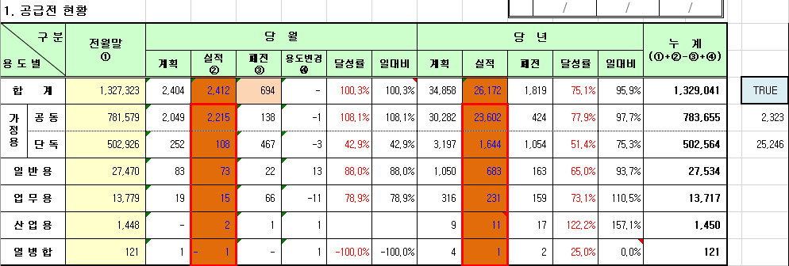
 |  |  | 누계복사 |  |  |  |  |  |  |  |  |  | 구분 | 주택용 |  | 소계 | 일반용 | 업무용 | 산업용 | 열병합 | 합계
 |  |  | 전월 실적 |  |  | 작업순서 |  |  |  |  |  |  |  | 공동주택 | 단독주택
 |  |  | 5월 누계 | 5월 당월 |  | 1. 전월 실적 값복사 붙여넣기 |  |  | 10321.98 |  |  |  | 계획 | 7,752 | 852 | 8,604 | 337 | 138 | 7 | 1 | 9,087
 |  | 신규개발전 | 7,786 | 2,030 |  | 2. D4셀 월(숫자) 변경 |  |  |  |  |  |  | 실적 | 7,821 | 630 | 8,451 | 340 | 115 | 10 | 1 | 8,917 | 입력필요 | 합계체크 | ok
 |  | 폐전 | 360 | 50 |  | 3. 당월 실적 입력 |  |  |  |  |  |  | 달성률 | 100.9% | 73.9% | 98.2% | 100.9% | 83.3% | 142.9% | 100.0% | 98.1%
 |  | 순증가 | 7,426 | 1,980 |  |  |  |  |  |  |  |  | 증감 | 69 | -222 | -153 | 3 | -23 | 3 | - | -170
 |  | 신규개발량 | 130,605 | 7,158
 |  | 총공급량 | 23,072,197 | 2,186,678 | 고객지원시스템 확정 공급량 확인 |  |  |  |  |  |  |  | 누계기준

 |  |  |  |  |  |  |  |  |  |  |  |  | PPT 입력용
 |  |  |  |  |  |  |  |  |  |  |  |  | 신규개발전 상세 현황
 |  |  |  |  |  |  |  |  |  |  |  |  | 구분 | 주택용 |  | 소계 | 일반용 | 업무용 | 산업용 | 열병합 | 합계
 |  |  |  |  |  |  |  |  |  |  |  |  |  | 공동주택 | 단독주택
 |  |  |  |  |  |  |  |  |  |  |  |  | 계획 | 1,363 | 120 | 1,483 | 58 | 22 | 1 | - | 1,564
 |  |  |  |  |  |  |  |  |  |  |  |  |  | 7,752 | 852 | 8,604 | 337 | 138 | 7 | 1 | 9,087
 |  |  |  |  |  |  |  |  |  |  |  |  | 실적 | 955 | 95 | 1,050 | 65 | 14 | 2 | - | 1,131
 |  |  |  |  |  |  |  |  |  |  |  |  |  | 7,821 | 630 | 8,451 | 340 | 115 | 10 | 1 | 8,917
 |  |  |  |  |  |  |  |  |  |  |  |  | 달성률 | 70.1% | 79.2% | 70.8% | 112.1% | 63.6% | 200.0% | #DIV/0! | 72.3%
 |  |  |  |  |  |  |  |  |  |  |  |  |  | 100.9% | 73.9% | 98.2% | 100.9% | 83.3% | 142.9% | 100.0% | 98.1%
 |  |  |  |  |  |  |  |  |  |  |  |  | 증감 | -408 | -25 | -433 | 7 | -8 | 1 | - | -433
 |  |  |  |  |  |  |  |  |  |  |  |  |  | 69 | -222 | -153 | 3 | -23 | 3 | - | -170

 | 26년 공급량 사업계획
 | 1 | 2 | 3 | 4 | 5 | 6 | 7 | 8 | 9 | 10 | 11 | 12
 | 7,484,365 | 5,712,326 | 4,710,007 | 3,035,368 | 2,303,352 | 1,997,631 | 1,875,538 | 1,805,179 | 1,777,115 | 2,534,398 | 4,045,658 | 6,767,459
누계 | 7,484,365 | 13,196,691 | 17,906,698 | 20,942,066 | 23,245,418 | 25,243,049 | 27,118,587 | 28,923,766 | 30,700,881 | 33,235,279 | 37,280,937 | 44,048,396

